DATOS
 | ANEXO 5. DATOS GENERALES, IDENTIFICACION Y LOCALIZACION
Datos Generales | Razón Social | COLEGIO 11 DE NOVIEMBRE
 | NIT | 890503226-6
 | Actividad Económica | Educación
 | Representante Legal | Antonio Jose Caicedo García
 | Correo Electrónico | iecoloncenov2@gmail.com
 | PBX | 3125846461
Localización | Departamento | Norte de Santander
 | Ciudad | Los Patios
 | Barrio | Videlso
 | Dirección | Av.10 Mz.31 Lote 4-22
 | Nombre SST | Lilian Gonzalez Rodriguez
 | Cargo | Ing. Industrial Asesora Externa
 | Celular Nº: | 3106082490
 | Correo Electrónico | iecoloncenov2@gmail.com
Horario | Lunes a Viernes | 6:30 am a 11:55 am (Jornada Mañana) 12:25 pm a 5:00 pm (Jornada Tarde)
 | ÁREA en metros cuadrados | Fija | Flotante | Máxima
jornada mañana
Carga ocupacional |  | (Número de personas que se encuentran permanentemente en las instalaciones) | (Es el número de personas que asiste de forma temporal a las instalaciones en algún momento del día) | (Es el número máximo de personas que pueden estar en un mismo momento al interior de las instalaciones)
jornada mañana
jornada mañana
 | 2630.934 | 586 | 60 | 646 | 1232.315
jornada tarde
jornada tarde
jornada tarde
 |  | 251 | 60 | 311 | 321.282
Plano Ubicación Se encuentra Fuente: Google Maps. | 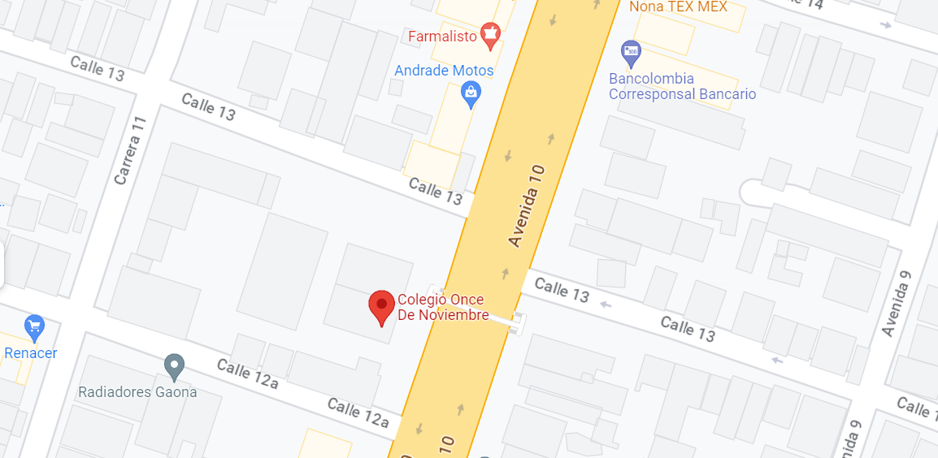
PUNTO DE ENCUENTRO
Plano Ubicación (Punto de Encuentro) Cancha Junto a portería Fuente: Ing. Lilian Gonzalez | 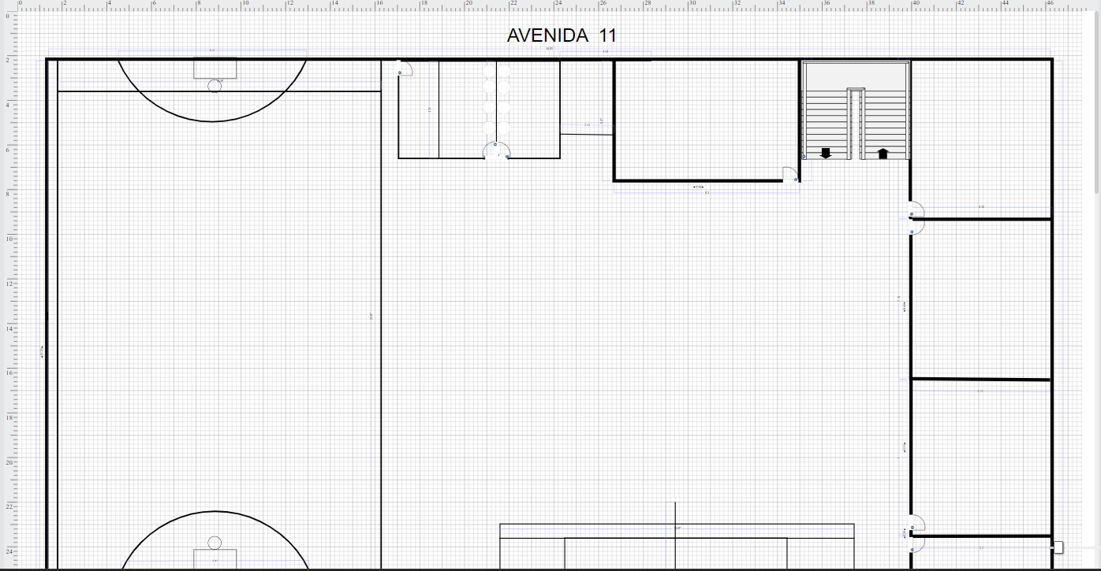 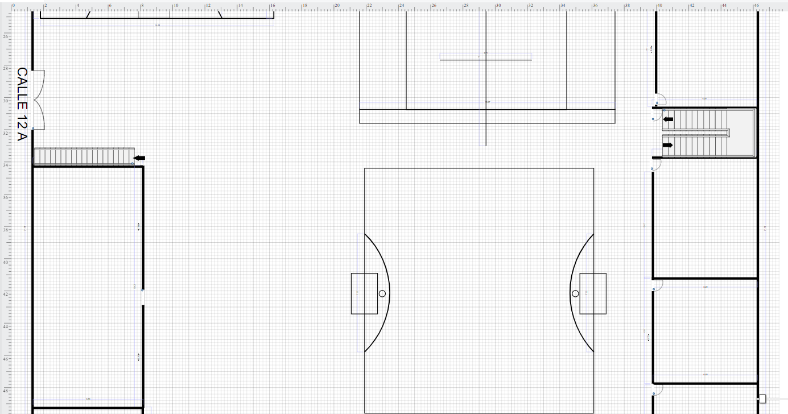 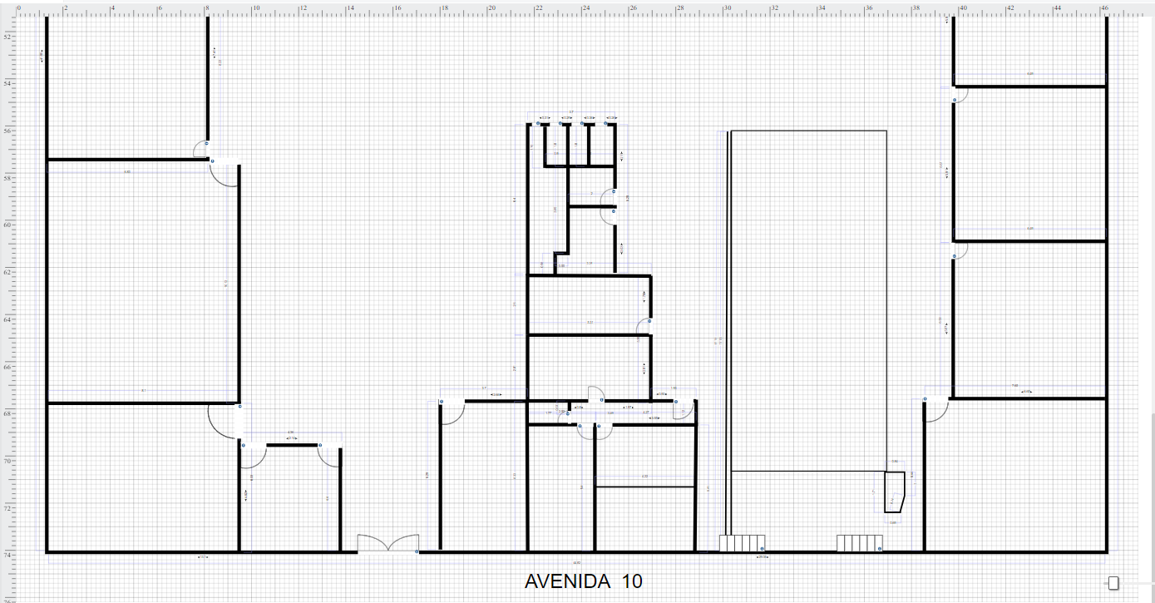

CONSOLIDADO NIVEL DE RIESGO
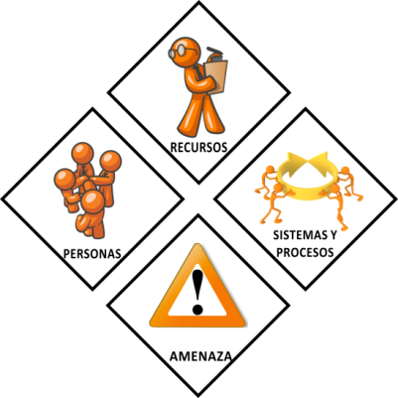
 | CONSOLIDADO NIVEL DE RIESGO
AMENAZA |  | VULNERABILIDAD |  |  | DIAMANTE RIESGO | NIVEL RIESGO
DEFINICION | COLOR | PERSONAS | RECURSOS | SIS. Y PROC.
AMENAZA
Brote de enfermedades | ¿ | ¿ | ¿ | ¿ |  | BAJO
AMENAZA
Infesta de Animales, insectos o plagas | ¿ | ¿ | ¿ | ¿ |  | MEDIO
AMENAZA
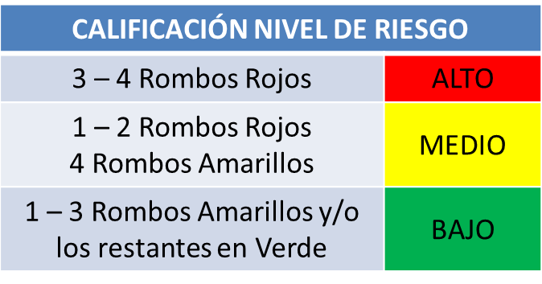
Sismo o terremoto | ¿ | ¿ | ¿ | ¿ |  | BAJO
AMENAZA
Inundaciones | ¿ | ¿ | ¿ | ¿ |  | BAJO
AMENAZA
Vendavales | ¿ | ¿ | ¿ | ¿ |  | MEDIO
AMENAZA
Tormentas o Rayos | ¿ | ¿ | ¿ | ¿ |  | BAJO
AMENAZA
Vientos Huracanados | ¿ | ¿ | ¿ | ¿ |  | MEDIO
AMENAZA
Inundaciones | ¿ | ¿ | ¿ | ¿ |  | BAJO
AMENAZA
Incendio | ¿ | ¿ | ¿ | ¿ |  | BAJO
AMENAZA
Explosión | ¿ | ¿ | ¿ | ¿ |  | BAJO
AMENAZA
Contaminación del aire | ¿ | ¿ | ¿ | ¿ |  | BAJO
AMENAZA
Fallas en las estructuras | ¿ | ¿ | ¿ | ¿ |  | MEDIO
AMENAZA
PERSONAS
RECURSOS
SISTEMAS Y PROCESOS
AMENAZA
PERSONAS
RECURSOS
SISTEMAS Y PROCESOS
AMENAZA
PERSONAS
RECURSOS
SISTEMAS Y PROCESOS
AMENAZA
Fallas en los sistemas y procesos | ¿ | ¿ | ¿ | ¿ |  | BAJO
AMENAZA
Accidente de Transporte | ¿ | ¿ | ¿ | ¿ |  | BAJO
AMENAZA
Obstaculos rutas de evacuación | ¿ | ¿ | ¿ | ¿ |  | BAJO
AMENAZA
Contaminación de alimentos | ¿ | ¿ | ¿ | ¿ |  | BAJO
AMENAZA
Accidente Laboral | ¿ | ¿ | ¿ | ¿ |  | BAJO
AMENAZA
Terrorismo | ¿ | ¿ | ¿ | ¿ |  | BAJO
AMENAZA
Asonada | ¿ | ¿ | ¿ | ¿ |  | MEDIO
AMENAZA
Hostigamiento | ¿ | ¿ | ¿ | ¿ |  | MEDIO
AMENAZA
Actividades criminales | ¿ | ¿ | ¿ | ¿ |  | MEDIO
AMENAZA
Derrame | ¿ | ¿ | ¿ | ¿ |  | BAJO
AMENAZA
Vertimiento | ¿ | ¿ | ¿ | ¿ |  | BAJO
AMENAZA
Fugas | ¿ | ¿ | ¿ | ¿ |  | BAJO
AMENAZA
Mezcla de productos qupimicos o sustancias peligrosas | ¿ | ¿ | ¿ | ¿ |  | BAJO
AMENAZA
Acumulacion de residuos sólidos y/o desechos tóxicos | ¿ | ¿ | ¿ | ¿ |  | BAJO

